概要
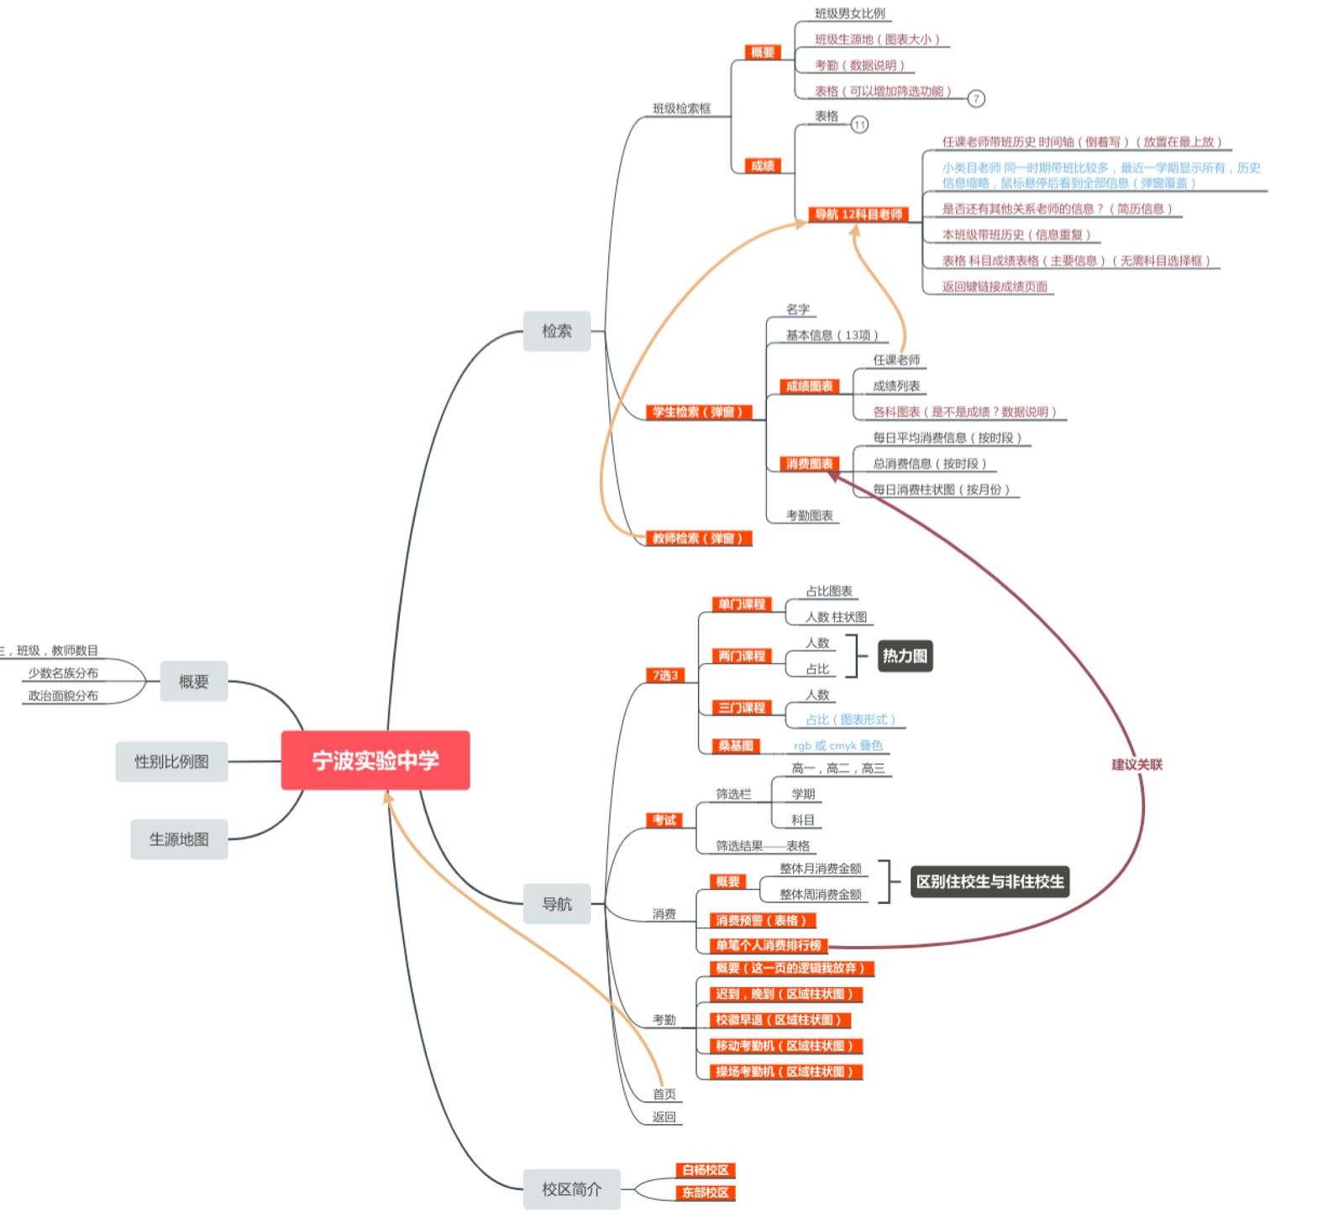
数智教育 - 宁波实效中学 可视化门户网站使用说明

 |  | 运用技术：

 |  |  | Net Core v3.0.0-preview3 | WebApi
 |  |  | Angular 7.2.13 | UI
 |  |  | BootStrap | UI
 |  |  | AdminLTE | UI

 |  | 部署环境

 |  |  | CentOS 7 | Linux

 |  | 网址

 |  |  | http://39.105.206.6 | 阿里云

 |  |  | 注意：由于当前实验环境带宽有限，第一次加载的时候比较慢，大约需要等待30秒左右。

 |  | 推荐浏览器

 |  |  | Chrome

 |  | 分辨率

 |  |  | 1920 * 1080 测试用分辨率

 |  |  | 注意：虽然已经对iPad和安卓平板进行了简单的适配，但是不保证画面是否会出现变形和错位。

 |  |  | 建议使用全屏操作，移动设备使用横屏，获得最佳用户体验。

 | 网站地图

首页
点击这里可以跳转到 宁波实效中学的官网
首页
 | 首页是整个网站的门户，展示了一些学校的基本信息。
各个功能区域的入口

首页：从任何页面返回到这个页面
返回：回到上一个页面

检索区域：可以检索班级，学生和教师
性别比例图：
可以点击各个区域进行交互式查看

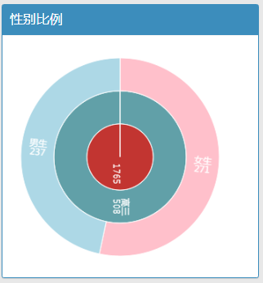

点击这里可以查看各个校区的一些基本信息

首页：全国生源数据
浙江省：浙江省生源数据

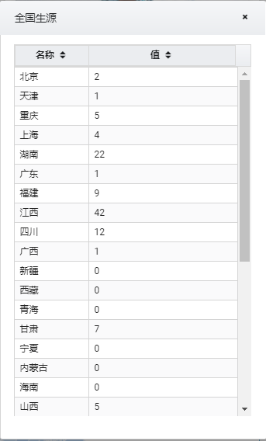

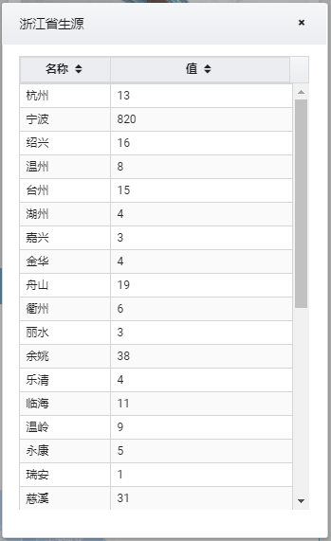

生源图表：全校学生的出生地一览
学校基本概况

校区首页
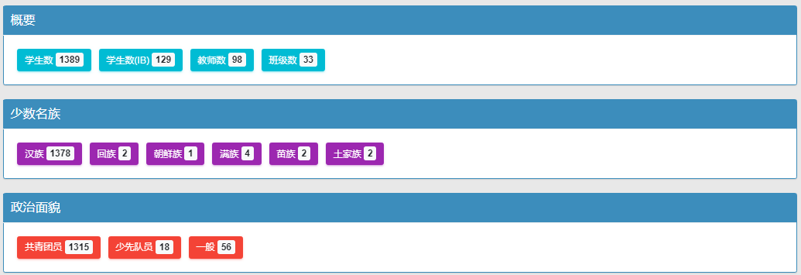
校区首页

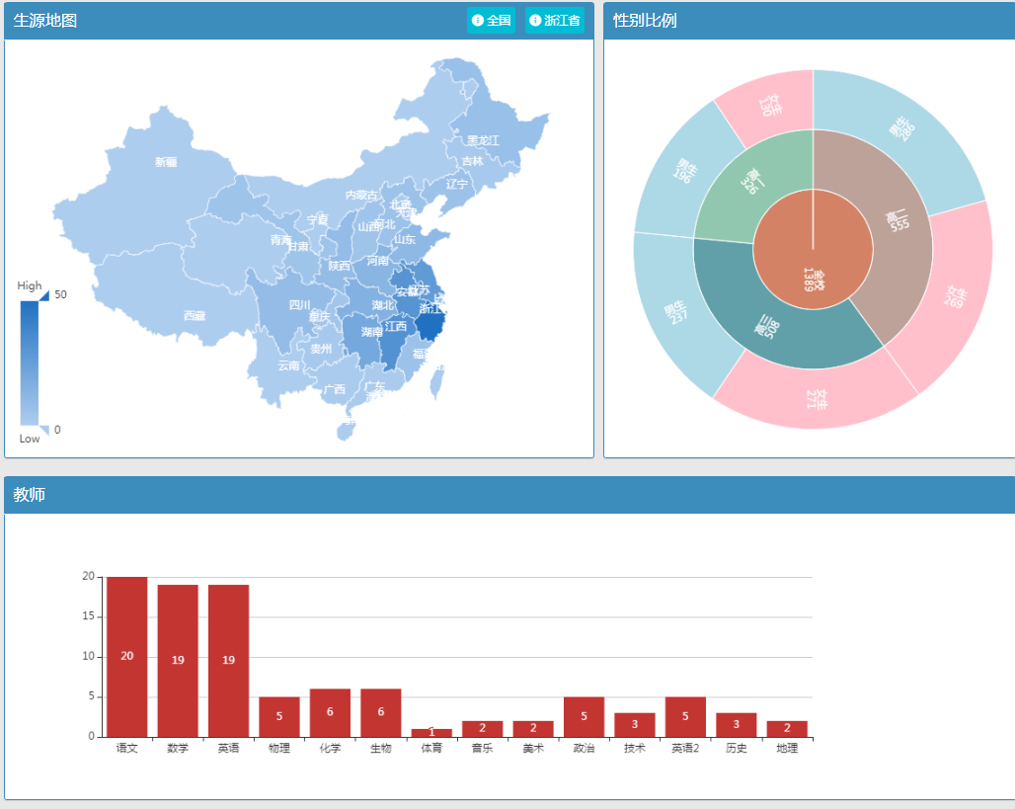

首页：全国生源数据
浙江省：浙江省生源数据

性别比例图：
可以点击各个区域进行交互式查看

每门学科的教师数

检索器
检索器

 | 检索器可以帮助您快速定位到某个学生，教师，班级。

 | 班级查询器：
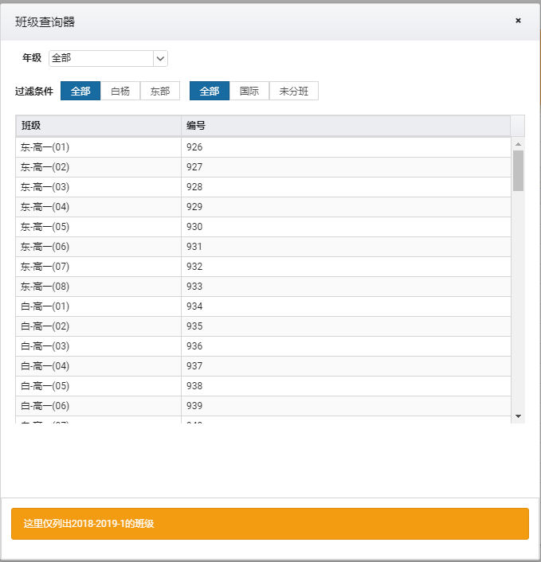

 |  | 可以通过年级，校区，特殊班来快速过滤班级列表。

 |  | 通过点击列表中的班级可以转到班级首页

 |  | *注意：按照官方回复，这里认为东部校区是班级以“东”为前缀的。白杨校区则是以“白”为前缀或者没有前缀的。

 | 学生检索器
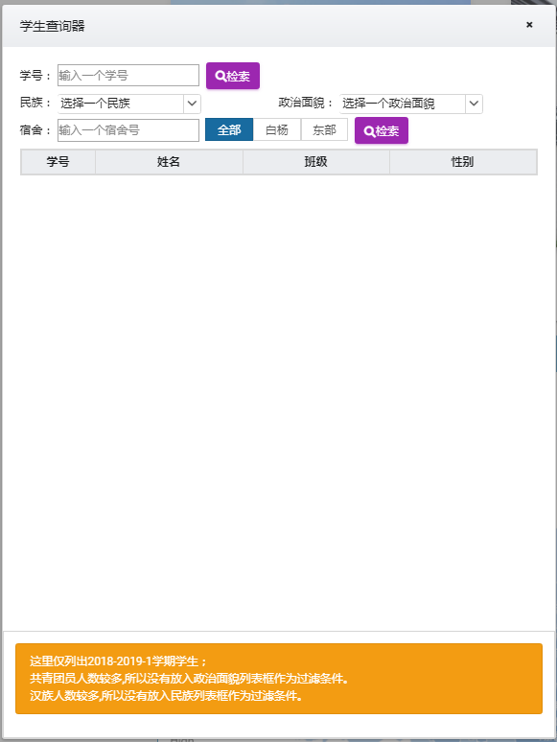
 |  |  | 您可以通过输入学号来检索学生。

 |  |  | 您可以通过民族和政治面貌来选择学生。（民族为汉族，政治面貌为共青团员的学生占绝大多数，所以这里未列出）

 |  |  | 也可以通过宿舍号来检索学生。

 |  |  | 注意：宿舍号检索，只区分了校区，并未区分性别。

 | 教师检索器

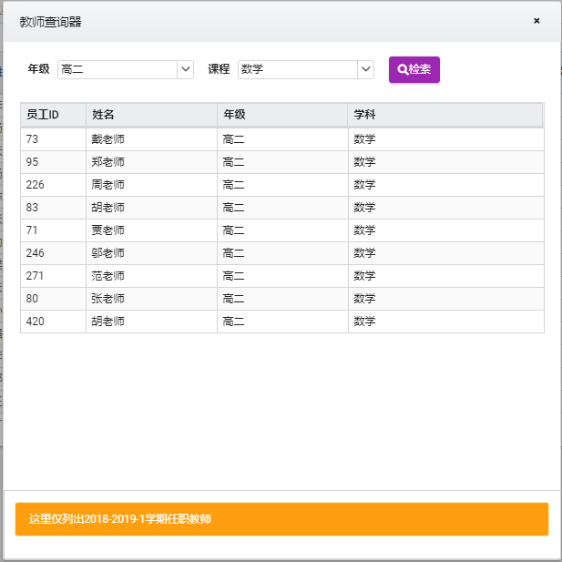
 |  |  |  | 您可以通过年级和科目来检索教师

 |  |  |  | 注意：这里科目是必须输入的项目

7选3
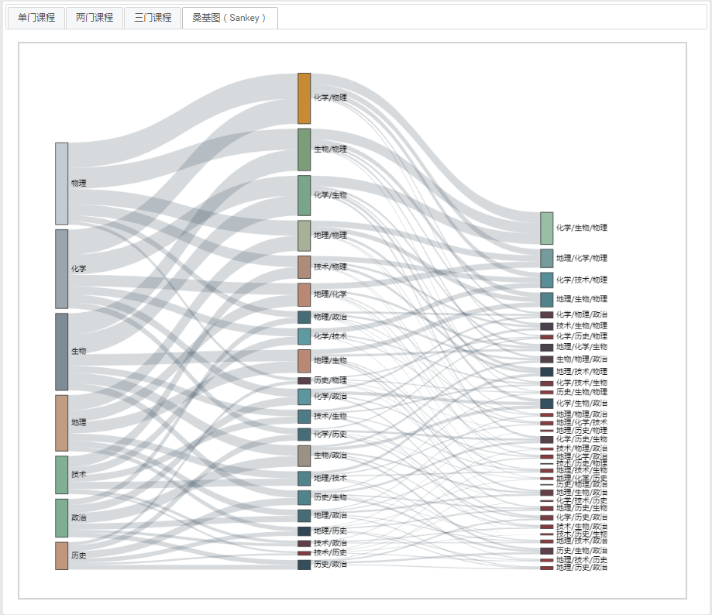
7选3

 | 反映高三学生选课情况的图表

 | 注意：由于数据缺失和标准未知，所以部分学生无法判定7选3的课程，这些学生被排除在统计外。

 | 单门课程：每门课程的热度

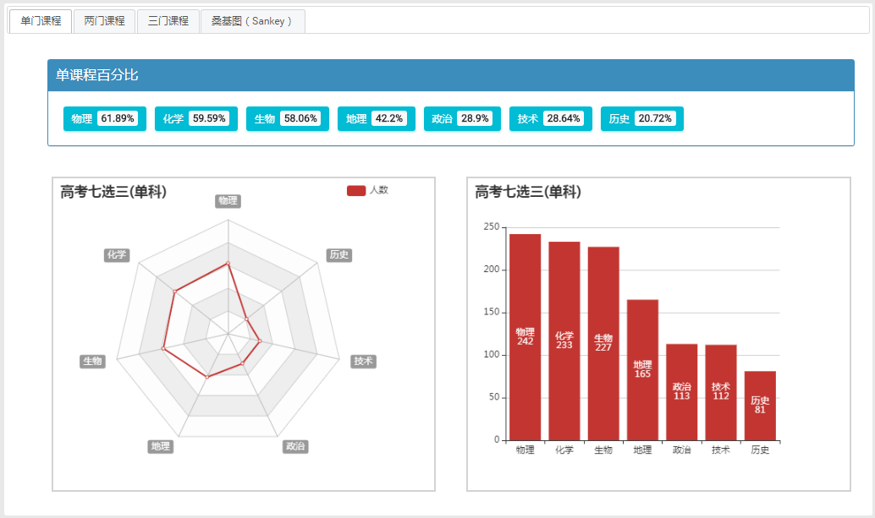

 | 两门课程：以热力图的形式展示两门课程组合的选课情况
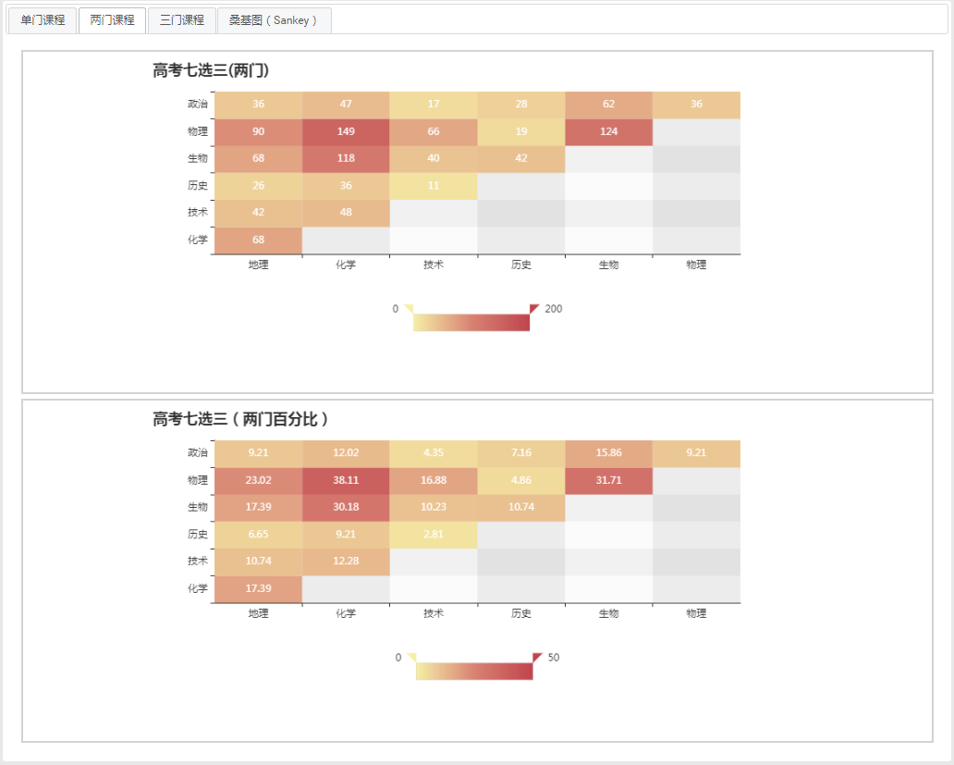

 | 三门课程：三门课程组合的人数和百分比

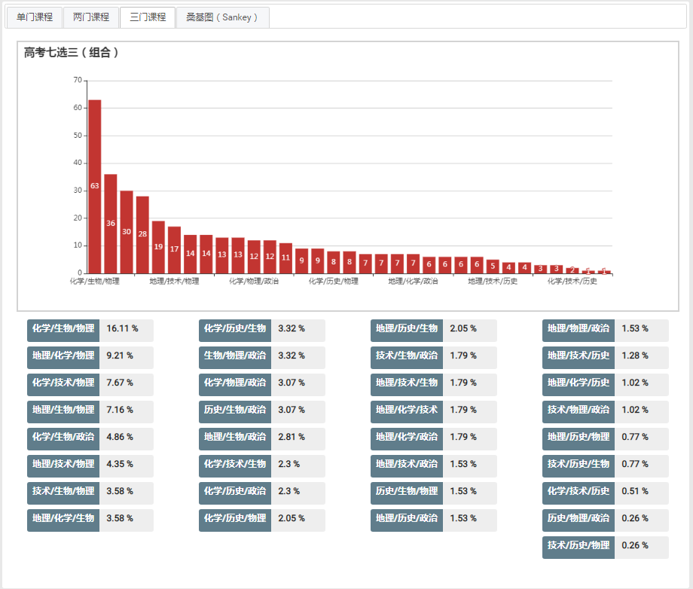

 | 桑基图：每门课程对于两门课程组合，三门课程组合的影响分析。

考试
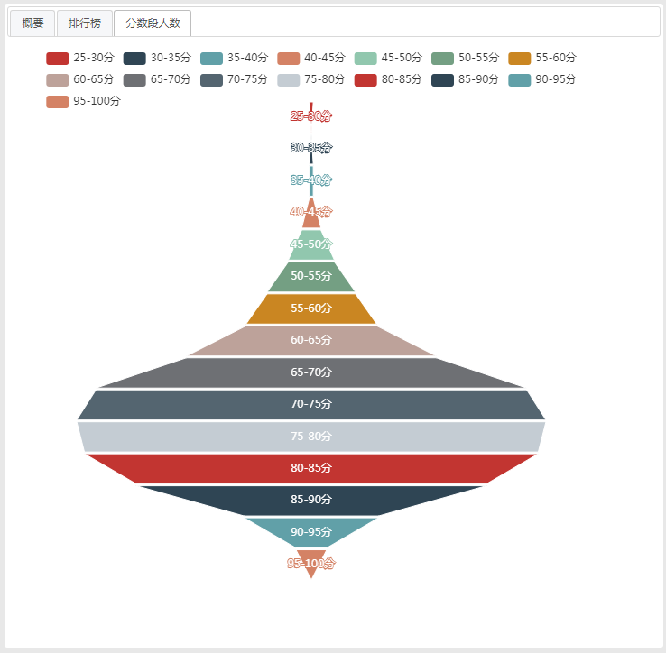
考试

 | 这里展示了当前所有在校学生的考试数据。
 | 对于无法在学生表中找到的学生的成绩不予展示。
 | 这里也充分考虑到同一场考试里的考生（chengji表的ID相同），可能不是同一个班级学生的问题，数据重新整理过。

 | 初始时候的画面如下，由于没有选择任何考试，则右边数据展示区为空。

点击切换年级

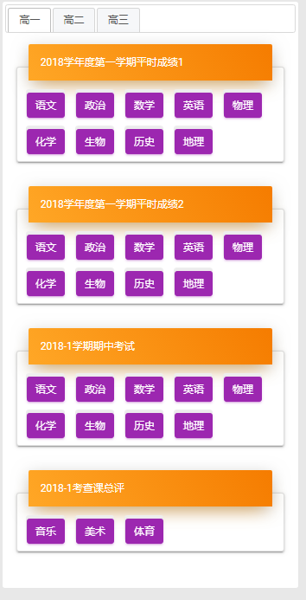

点击切换科目

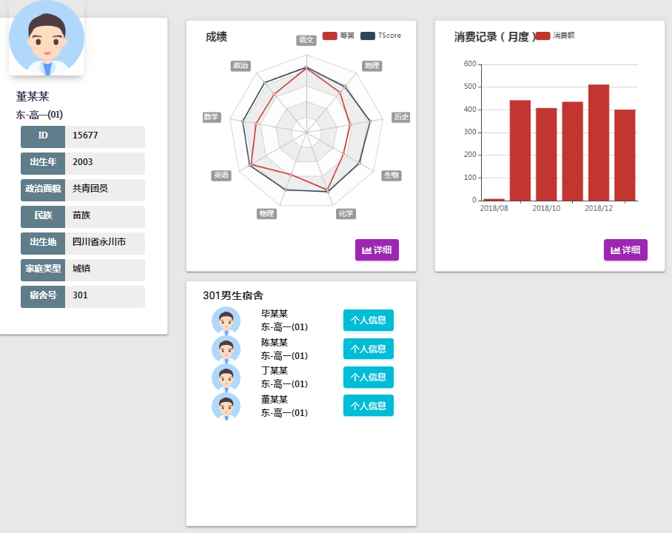

 | 概要：参加此次考试的指定科目的所有班级的列表。最下面是全年级统计数据。

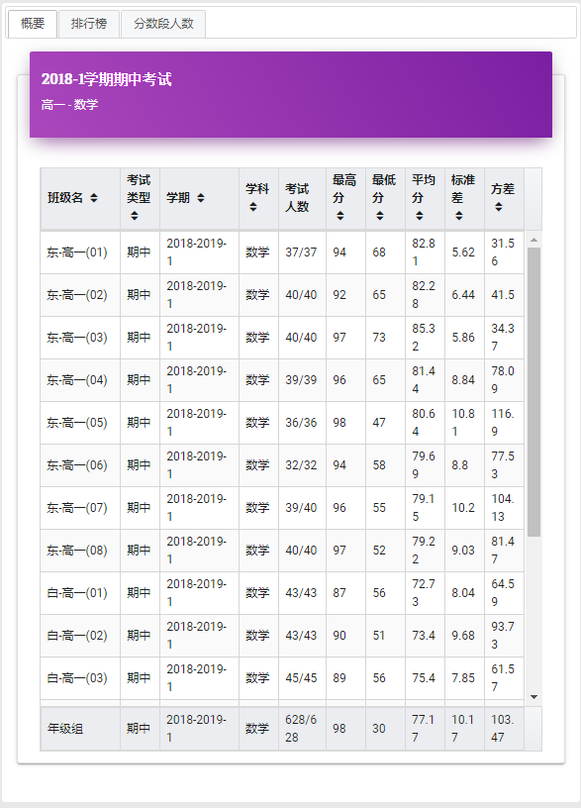

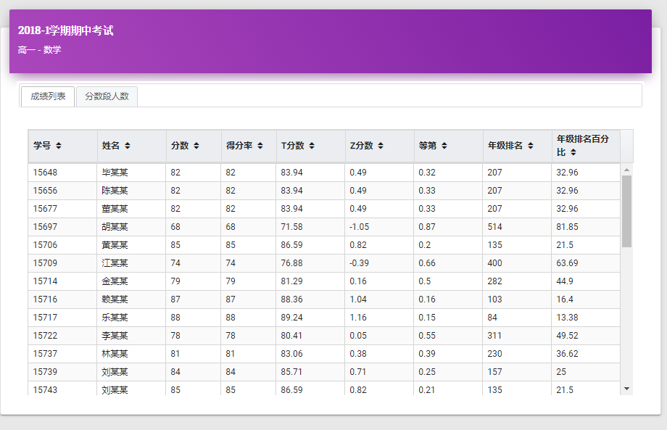
点击某学生的记录

点击某个班级的记录

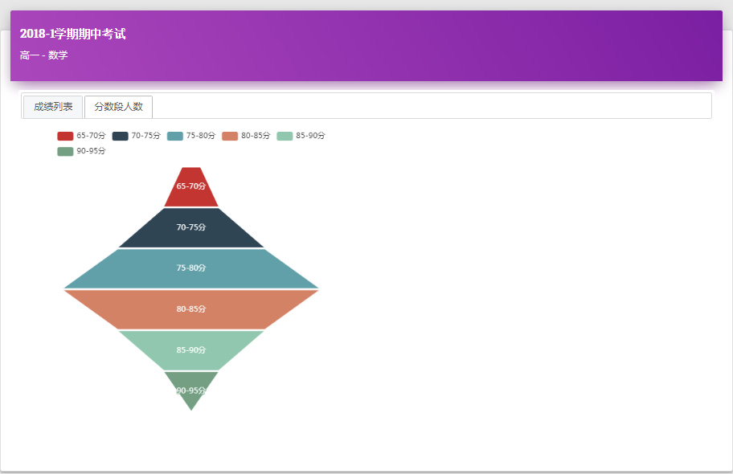

全年级统计信息

 | 排行榜：参加此次考试的指定科目的所有学生，前10名和倒数10名的列表

点击某学生的记录

 | 分数段人数：年级组中，该考试每个分数段人数的分布图

消费
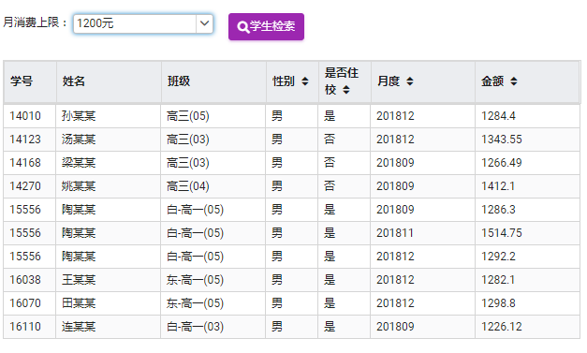
消费

 | 展示整个学校的学生消费水平

 |  | 概要：分析了不同月份，不同星期，整体消费金额。同时对住校学生和非住校学生的消费比例也进行了分析。

 |  | 2018年7，8月份是假期，所以金额很小，周六周日放假，金额也很小。

 |  | 住校生人数虽然是非住校生的一半，但是总体消费金额大于非住校生。原因可能是住校生的一日三餐都在学校用餐，非住校生午饭在学校用餐。
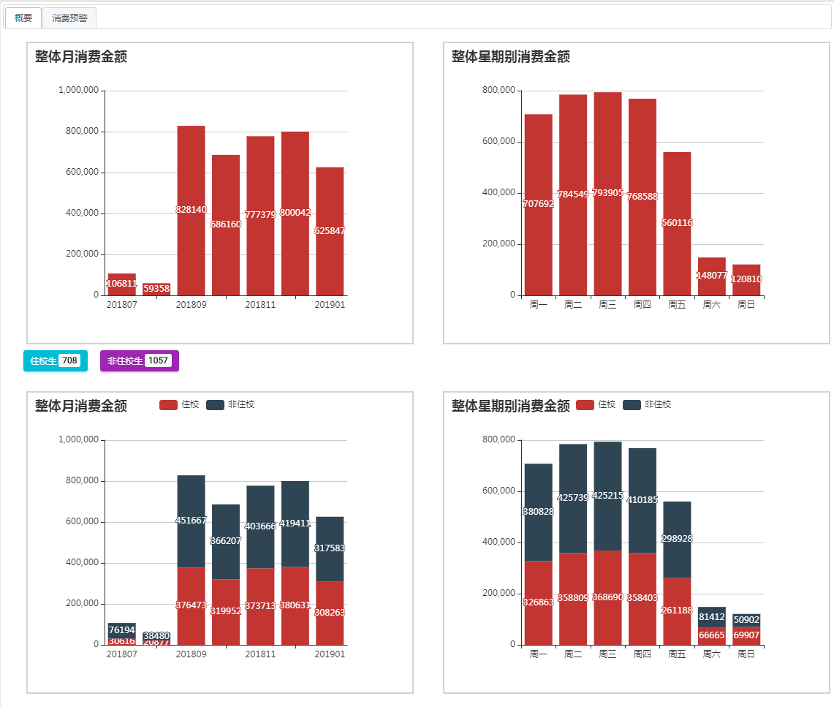

 |  | 通过选择不同的消费上限金额，可以检索到月消费超标的学生，右边则是单笔消费的排行榜

 |  | 在初始状态下，由于没有设定上限金额，记录表示区域为空
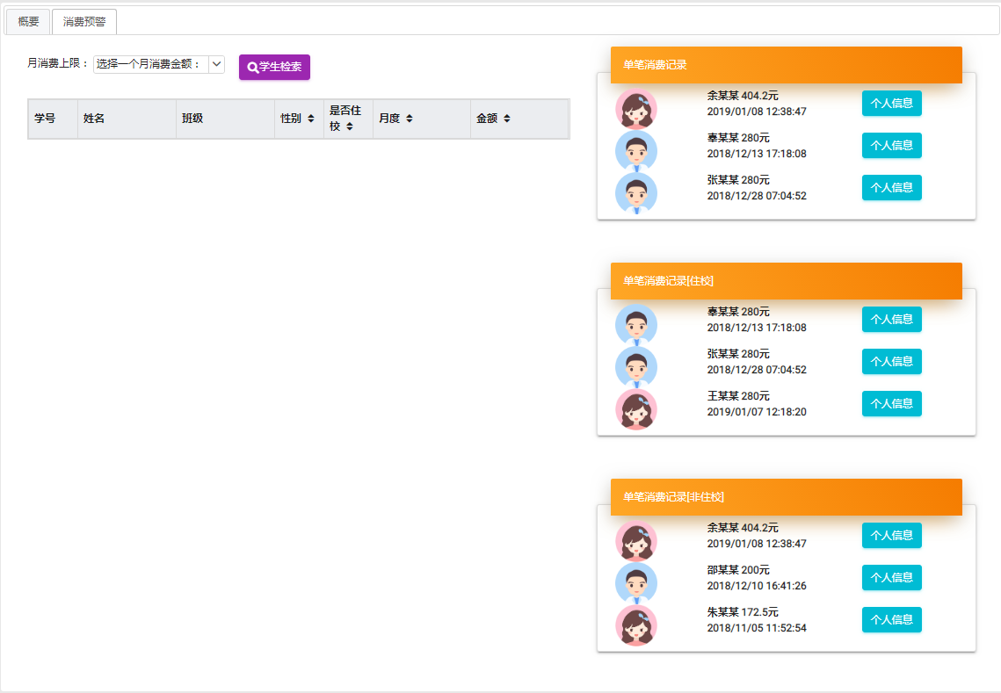

设置了某个消费金额之后
点击某学生的记录

考勤
考勤

 | 考勤次数的环形图，点击每个区域可以查看详细信息。

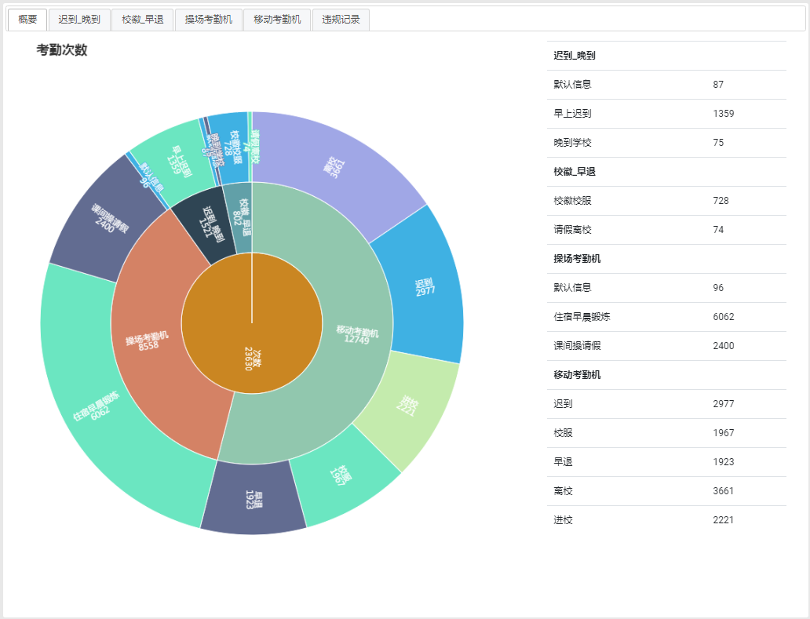

点击迟到-晚到 区域
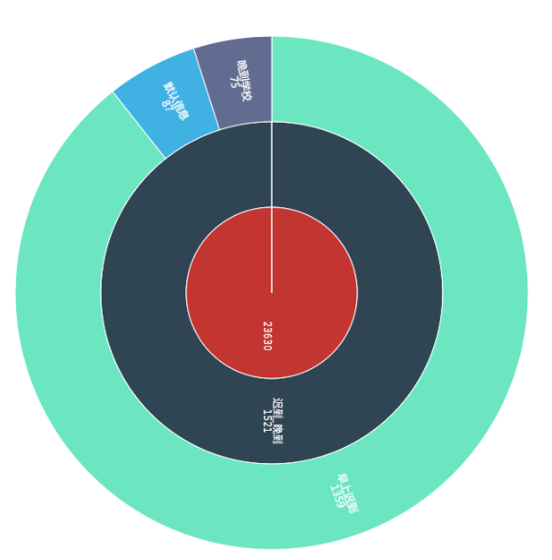

 | 各种考勤按月分统计图表

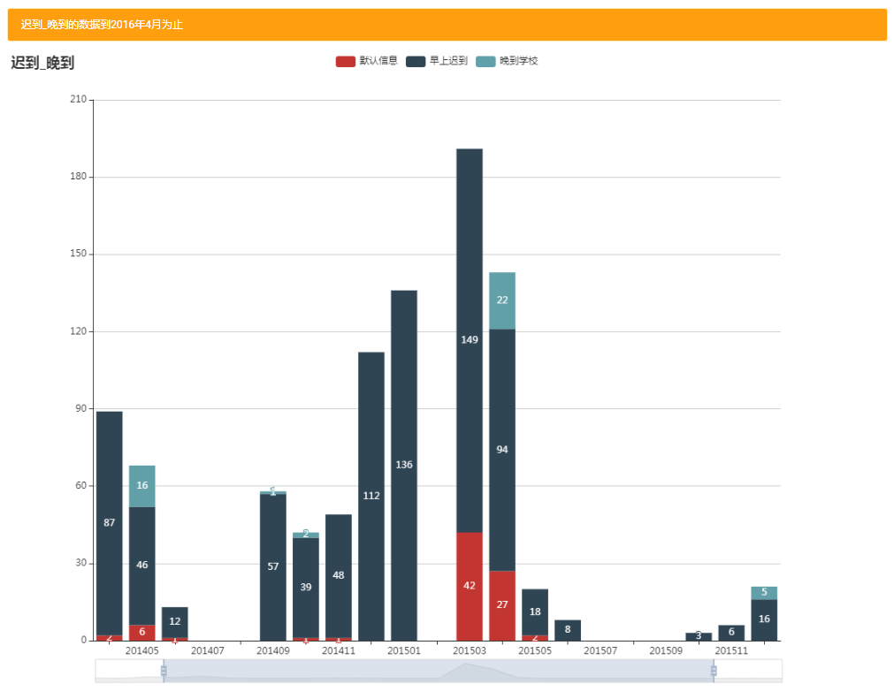
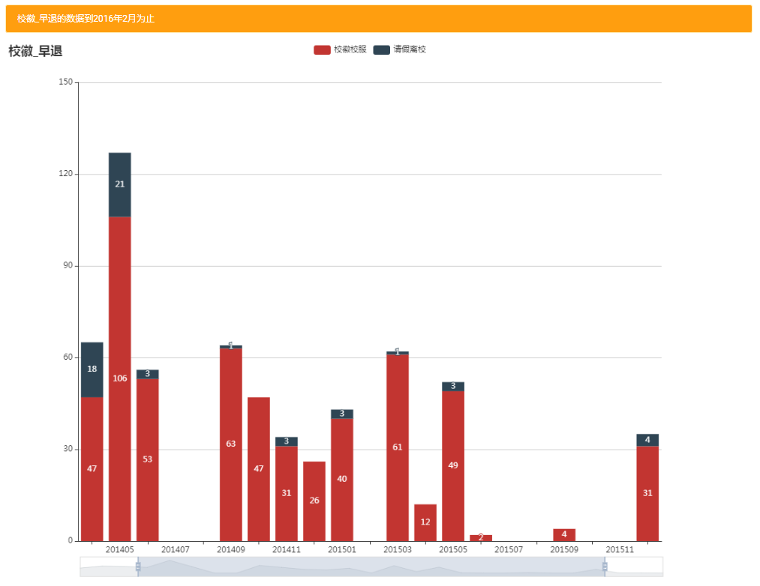

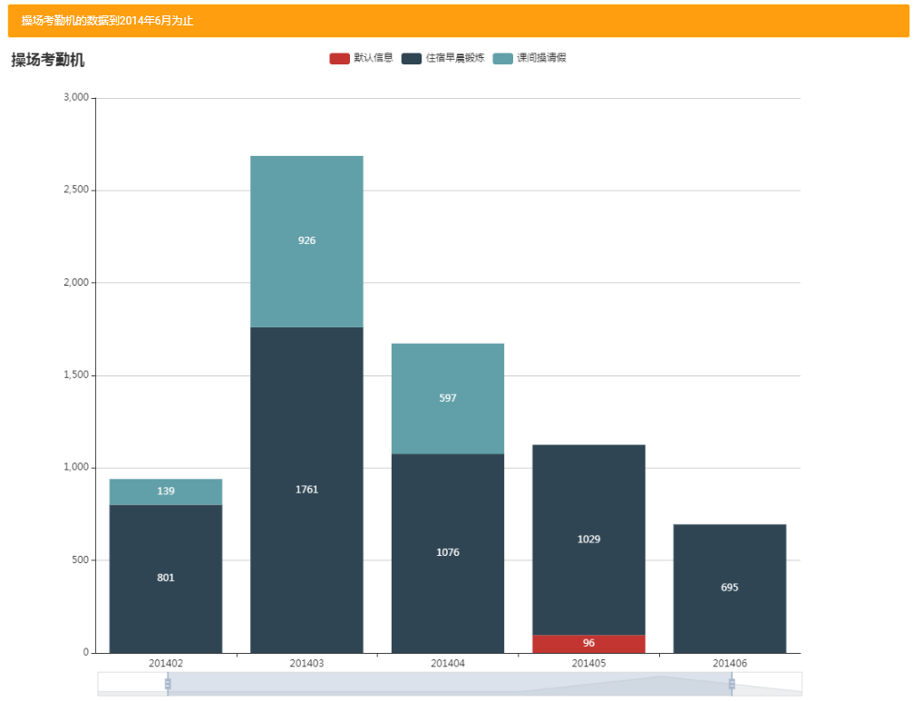
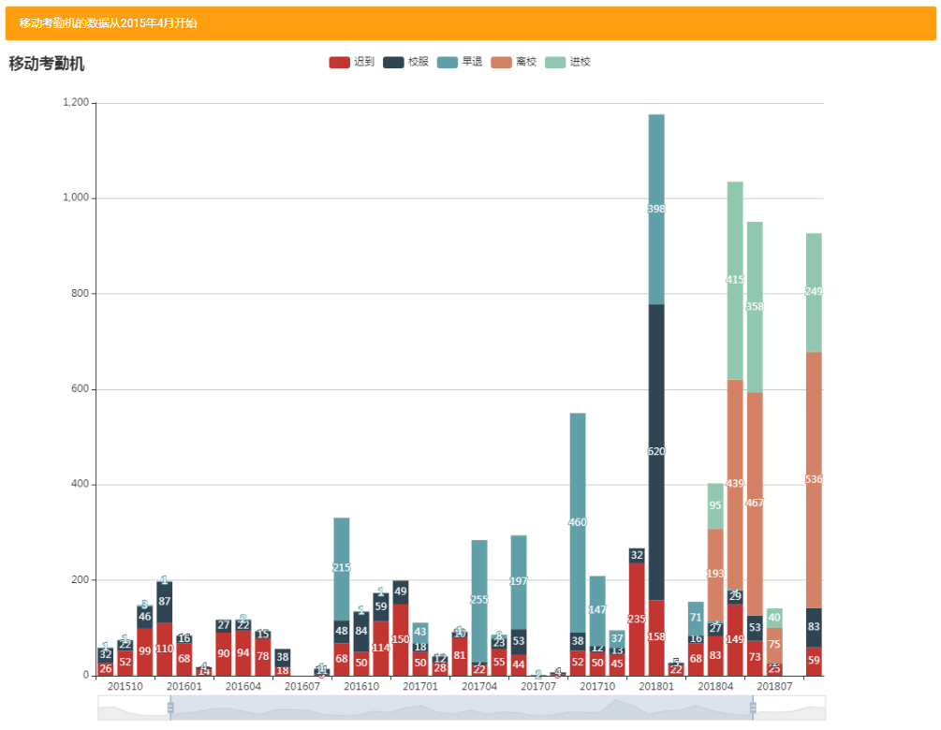

 | 违规行为

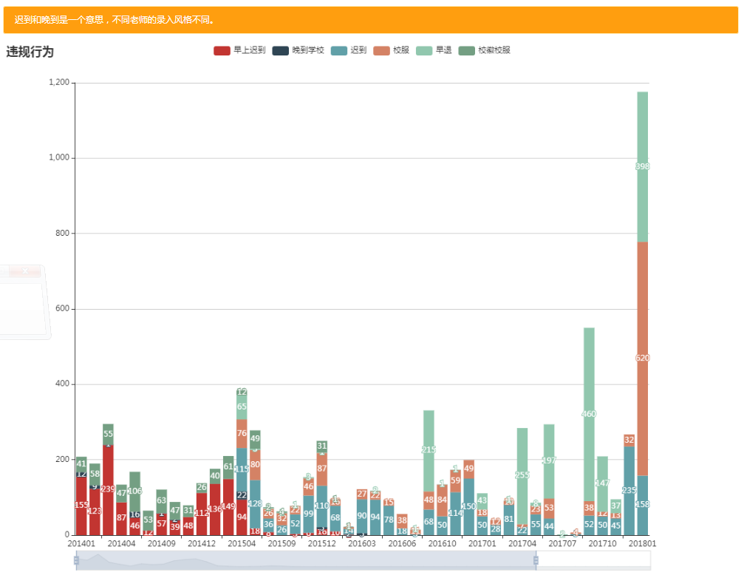

点击标签可以切换某种数据的可见性

可以调整数据窗口【宽度可以变化】和范围【前后可以移动】

 |  | 交互体验：

 |  | *由于迟到和晚到，早上迟到是同样的意思，如果我只想看这三种数据，可以切换数据可见性 | *只想查看某一个时期的数据

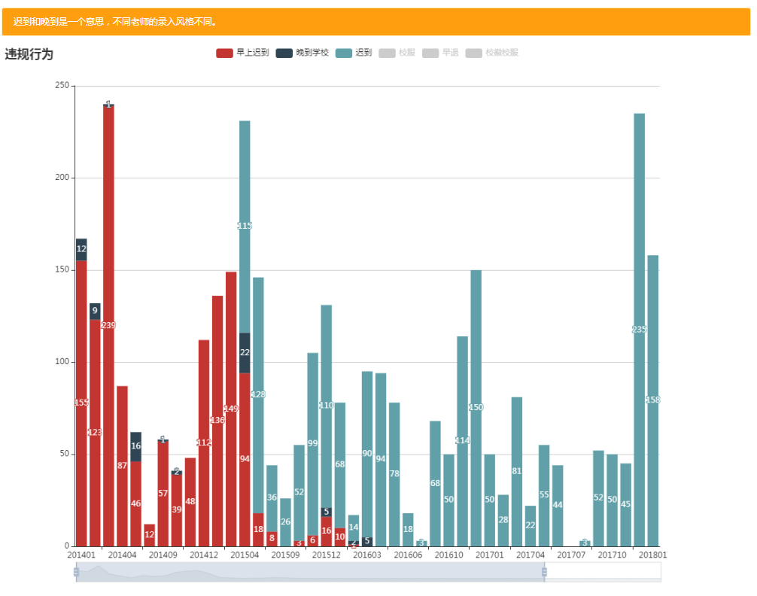
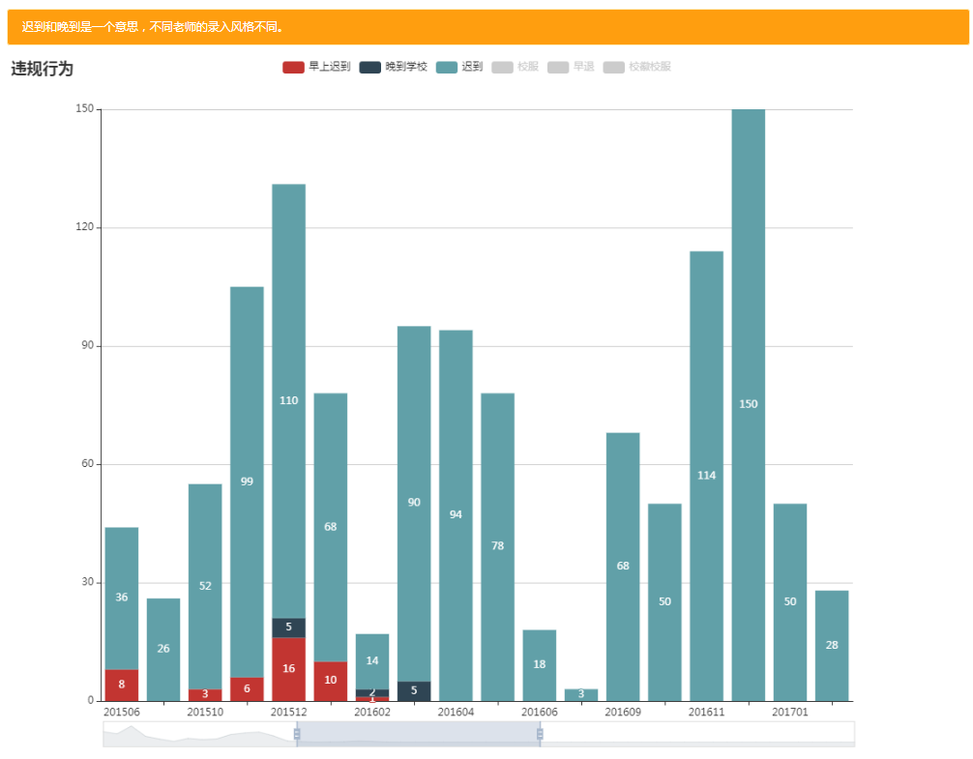

切换可见性

改变窗口大小和位置

教师首页
教师首页

 | 成绩列表：本学期所任课的班级的考试成绩列表

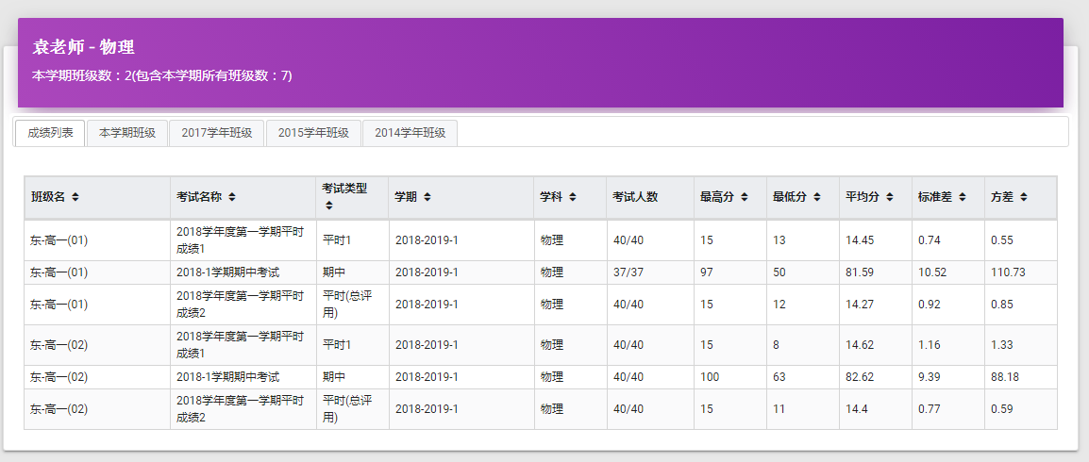
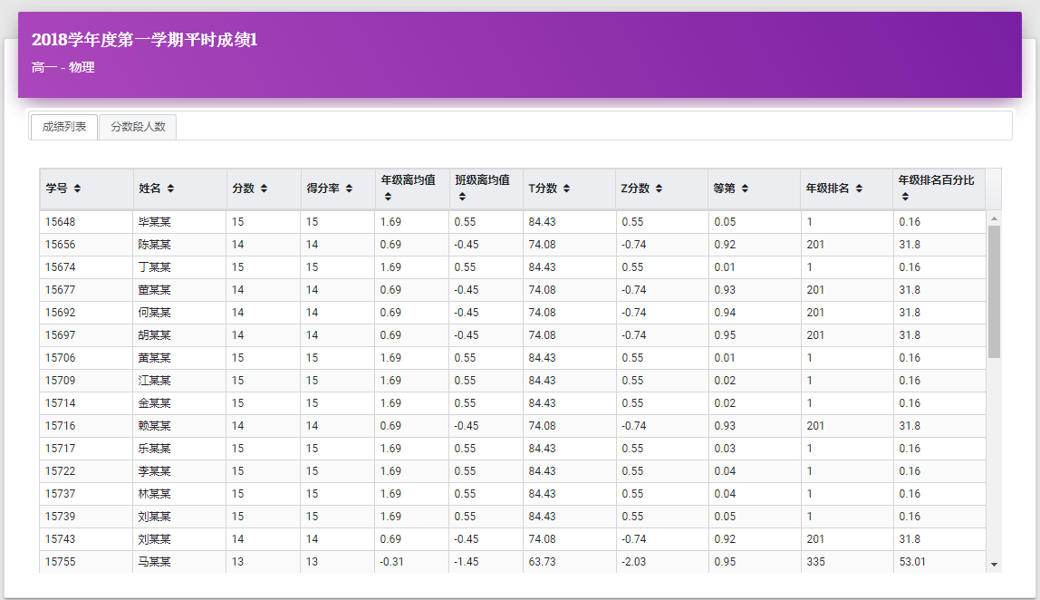

点击班级记录查看学生成绩明细

 | 本学期班级：本学期所任何的班级列表
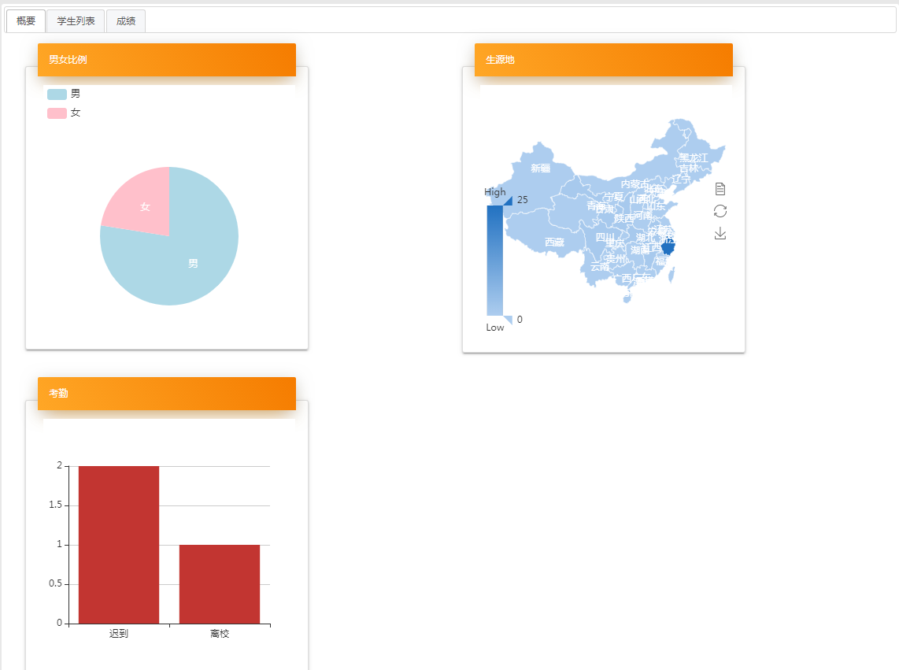

点击班级进入班级首页

 | 往年任课班级：如果该教师在以前的学年也有任课班级，则会在本学期班级之后列出

 | 往年任课班级没有点击进入班级首页功能

学生首页
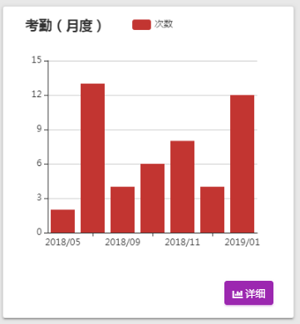
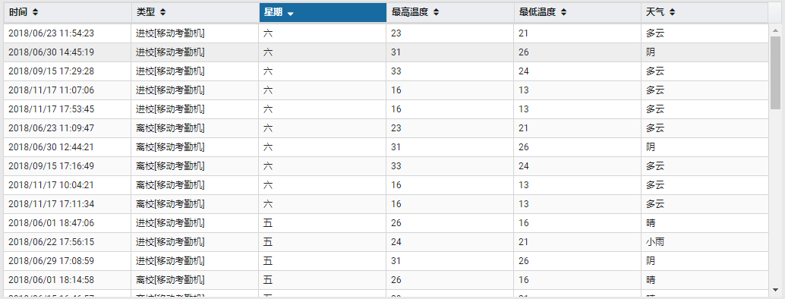
学生首页

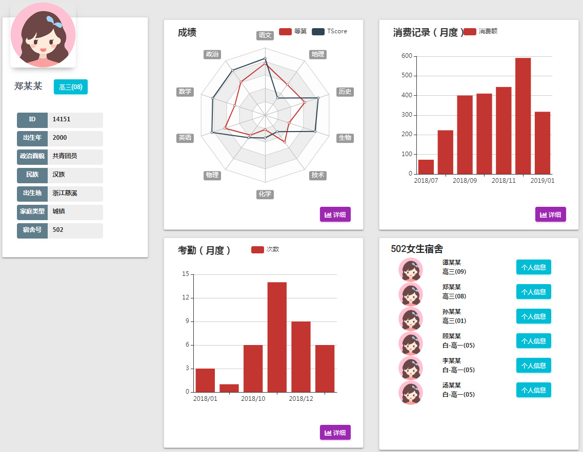

成绩雷达图

如果有消费记录，则显示消费记录

点击这里可以跳转到班级首页

如果是住校生，则显示该宿舍所有人的列表，点击个人信息则跳转到学生主页

如果有考勤记录，则显示考勤记录

 | 成绩

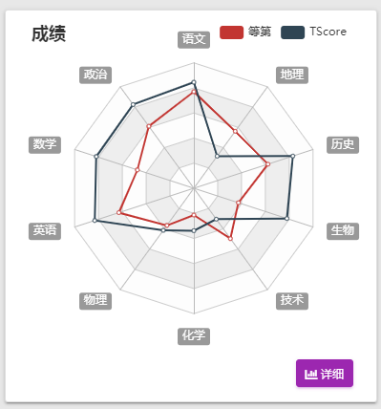
 |  |  |  |  | 这里将非平时考试的等第平均和TScore平均作为考查学生水平的依据。

 |  |  |  |  | 这里的等第已经做过变换了，变换后的等第越大，成绩越好。

 |  |  |  |  | 点击详细按钮，进入成绩的详细页。高一，高二，高三学生由于数据不同，关注点不同，页面呈现数据也不同。

 |  | 共通

 |  |  | 成绩列表：展示所有成绩

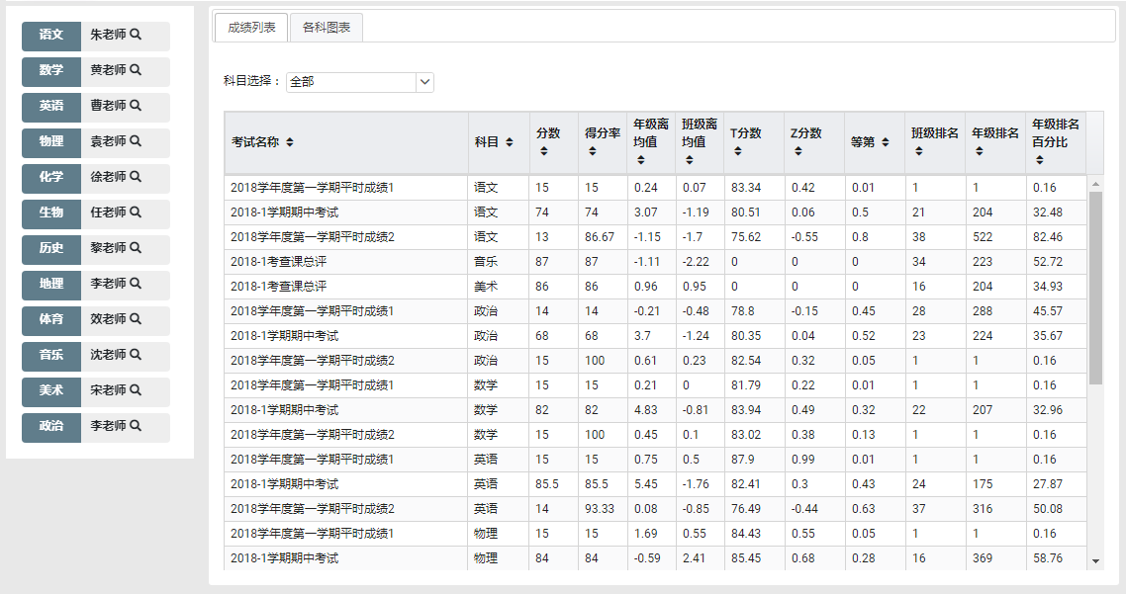

 |  | 高一学生

 |  |  | 各科图表：展示了高一第一学期期中考试的成绩

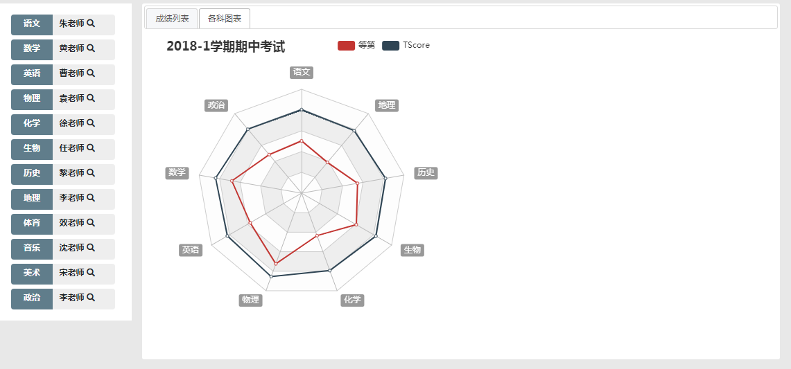

 |  | 高二学生

 |  |  | 各科列表：展示了所有高考课程的趋势
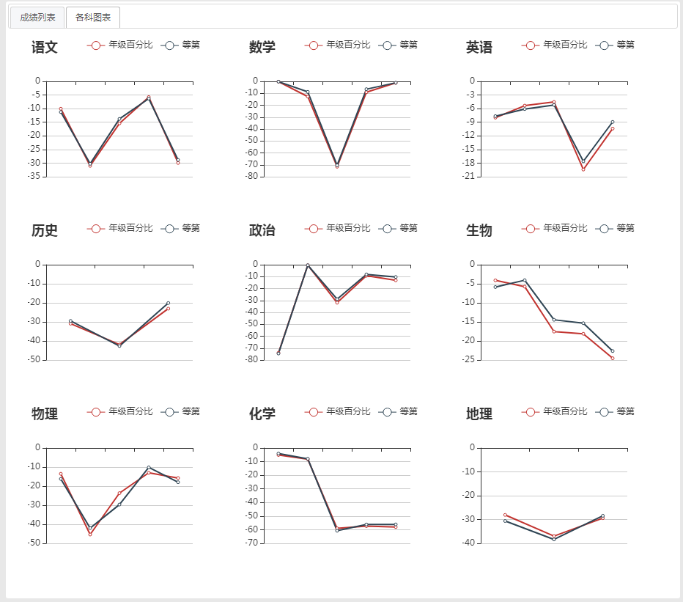

 |  |  | *技术：由于只有2个平时成绩，无法客观的评价，所以这里没有列出
 |  |  | 班级百分比和等第可能出现数据个数不同的现象。

 |  | 高三学生

 |  |  | 各科列表：展示了所有主课和7选3课程的趋势

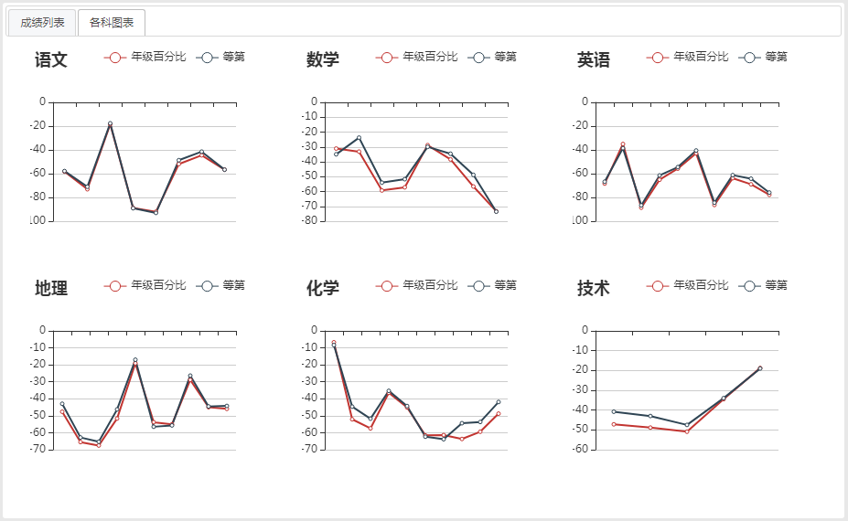

 |  |  | *班级百分比和等第可能出现数据个数不同的现象。
 |  |  | 如果该学生无法确定7选3课程，则显示所有课程的趋势

 | 消费

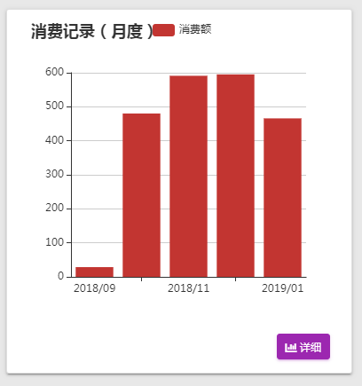
 |  |  |  |  | 如果有消费记录，则这里展示每月的消费总金额。

 |  |  | 在详细表示里面，系统按照时段统计了消费的日平均值和总消费金额，同时按照周次统计了总体消费金额

 |  | 消费明细

 |  |  |  | 消费明细列表将周次，温度信息和消费金额一起进行了展示

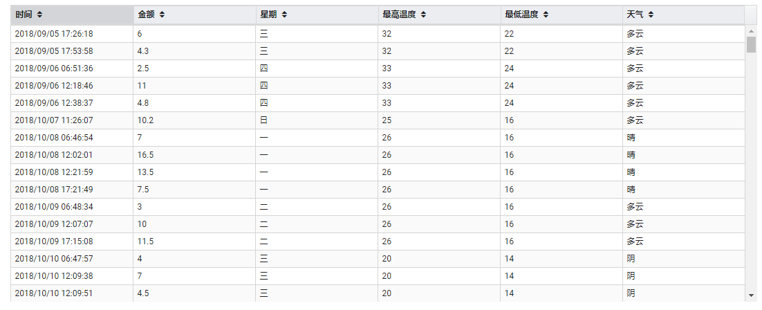

 |  |  |  | 同时提供了每日消费的图形表示：该图表支持观察区域的窗口变化和移动

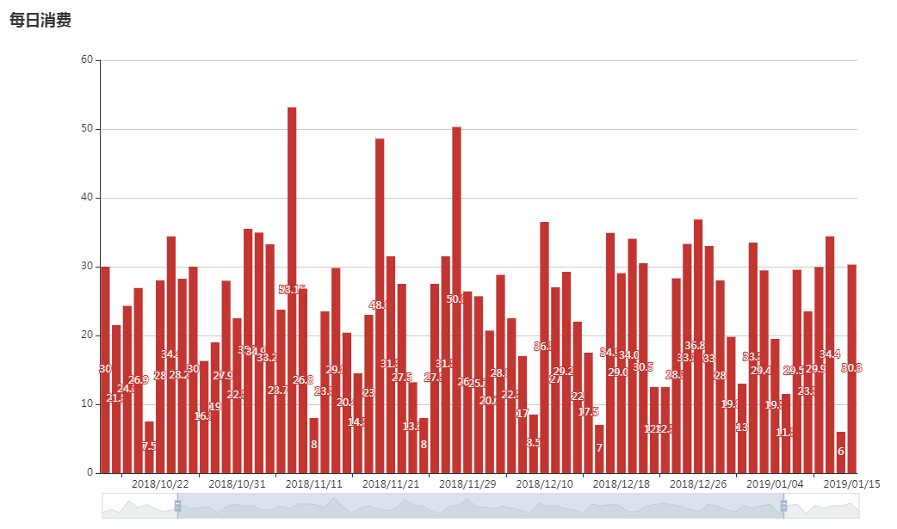

可以调整数据窗口【宽度可以变化】和范围【前后可以移动】

 | 考勤
 |  |  |  | 这里只是简单的列出了考勤信息

班级首页
班级首页

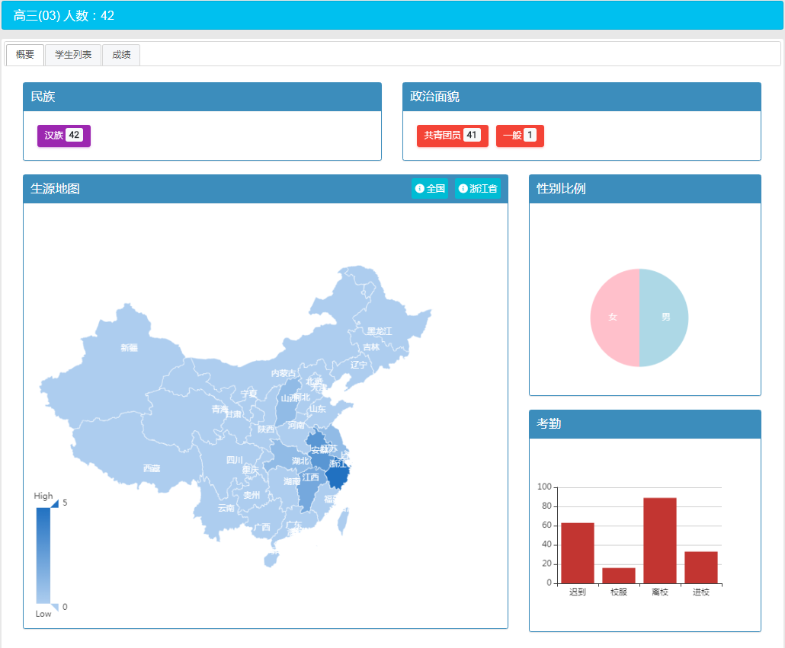

 |  | 地图操作不再赘述，请参照前面的章节。

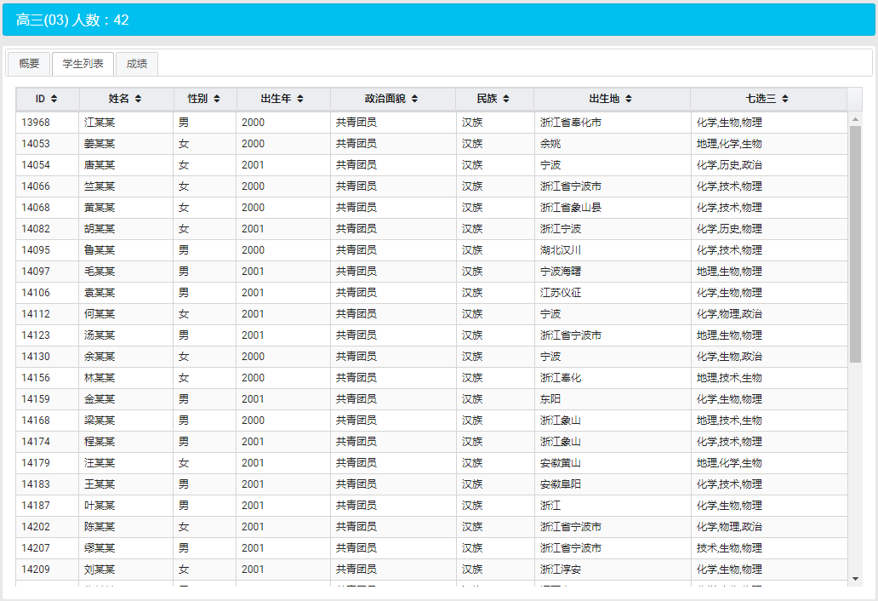

点击某个学生进入学生首页

 | 成绩列表：展示了每学年的所有科目班级成绩列表。点击之后则进入学生成绩明细里列表

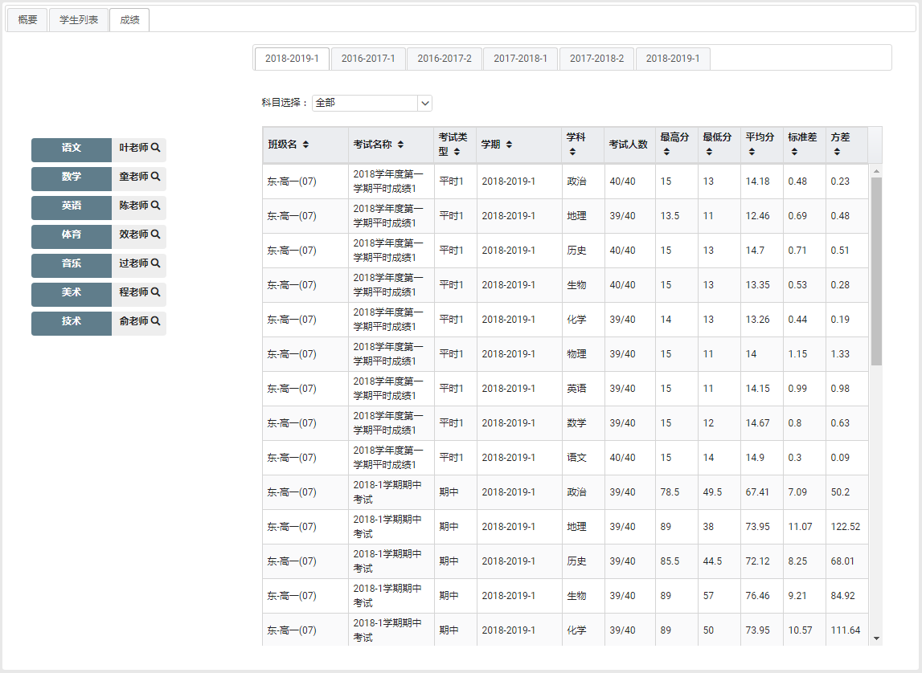

点击某个班级的记录

